Sheet1 (2)
BH47（06085）自动线作业指导书 |  |  | 文件编号 File Number | 发行日期 Release Date | 版本号 Version | 页次 Page

 |  |  | MP-WI-T-05-1355 06085 | 2025-06-07 | A/0 | 1/7

步骤 Steps | 作业要点 Operating points | 工装/设备 Fixture/Equipment | 图示 Picture
一、磁钢上料 | 1.1 启动振动盘； 1.2 将磁钢放入所示料盒内PIC1； 1.3 磁钢自动进入振动盘中PIC2，振动盘振动使磁钢进入规定穴位，磁钢凹面朝上； 1.4 设备吸手自动抓取磁钢PIC3，将其放入治具槽内（凹面朝上）PIC4/PIC5； 磁钢料号：06085-05690 | 06085自动线冶具 振动盘 | 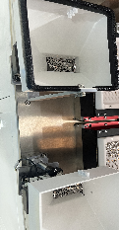 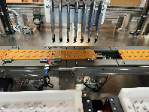 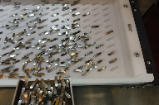 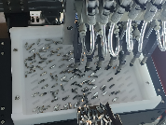 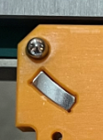

PIC1
PIC2
PIC3

PIC4
PIC5 ：摆放示意
密
未经许可严禁
拷贝与外传
控制点 | 1.振动盘内磁钢不可过多，磁钢要摊开，以免叠料影响抓拍上料，参照图示PIC2；2.磁钢不要装反； 3.磁钢要装到位；4.员工接触磁钢时，需戴手指套；5.从操作平台掉落的产品要隔离报废，不可回收利用；6.振动盘要保持干净，每班清洁一次；

受 A 控
分发号No:
安全防护

编制：高威 审核： 会签（品质： 制造： ） 批准：

BH47（06085）自动线作业指导书 |  |  | 文件编号 File Number | 发行日期 Release Date | 版本号 Version | 页次 Page

 |  |  | MP-WI-T-05-1355 06085 | 2025-06-07 | A/0 | 2/7

步骤 Steps | 作业要点 Operating points | 工装/设备 Fixture/Equipment | 图示 Picture
二、充磁 | 2.1 启动充磁机和冷水机，检查充磁参数是否和作业指导书一致； 2.2 磁钢随充磁治具流至充磁工位PIC1； 2.3 机械手抓取充磁治具，将其放入充磁线圈进行充磁(产品凹面为S极)PIC2； 充磁参数(PIC3)： 充磁电压：3000V±50V； 充磁电容：9000μF； 冷水机设置温度：14-20℃，冷水机实际温度：12-23℃； | 06085自动线冶具 KCJ-35M充磁机 立式充磁线圈 冷水机 | 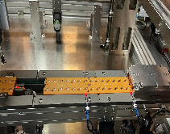 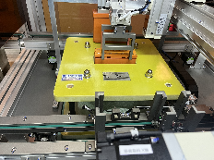 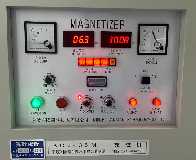

PIC1
PIC2
PIC3
控制点 | 1.充磁完成后需保证磁钢极性正确；2.从操作平台掉落的产品要隔离报废，不可回收利用；
密
未经许可严禁
拷贝与外传

受 A 控
分发号No:
安全防护

编制：高威 审核： 会签（品质： 制造： ） 批准：

BH47（06085）自动线作业指导书 |  |  | 文件编号 File Number | 发行日期 Release Date | 版本号 Version | 页次 Page

 |  |  | MP-WI-T-05-1355 06085 | 2025-06-07 | A/0 | 3/7

步骤 Steps | 作业要点 Operating points | 工装/设备 Fixture/Equipment | 图示 Picture
三、镭雕 | 3.1 启动镭雕机，检查镭雕参数是否与作业指导书一致； 3.2 充磁结束后，磁钢随着治具流入镭雕工站进行镭雕（在磁钢凹面镭雕M2字样）PIC1； 镭雕机参数(以盐雾结果为准)： 打标速度（mm/s）:1200-1600 功率（%）：15-30 频率（KHZ）：55-65 填充间距（mm）：0.02-0.05 镜头高度(cm)：40 3.3 位置、尺寸见右图PIC2，打黑，字体：Arial，详情见图纸； 注：1.镭雕时，关闭活动门后才可启动设备，设备运行期间禁止开启活动门； | 06085自动线冶具 镭雕机 | 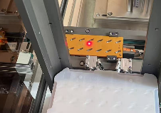 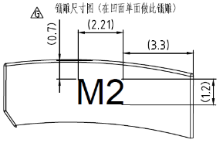

PIC1
PIC2

控制点 | 1.从操作平台掉落的产品要隔离报废，不可回收利用；2.镭雕位置目视居中；
密
未经许可严禁
拷贝与外传

受 A 控
分发号No:
安全防护

编制：高威 审核： 会签（品质： 制造： ） 批准：

BH47（06085）自动线作业指导书 |  |  | 文件编号 File Number | 发行日期 Release Date | 版本号 Version | 页次 Page

 |  |  | MP-WI-T-05-1355 06085 | 2025-06-07 | A/0 | 4/7

步骤 Steps | 作业要点 Operating points | 工装/设备 Fixture/Equipment | 图示 Picture
四、极性检验 | 4.1 启动极性检测机； 4.2 将干净空托盘倒角朝里放于托盘架上（托盘会自动流线）PIC1； 4.3 镭雕完成后，磁钢随治具流入极性检验工站，磁钢进行极性检验PIC2； 4.4 若磁钢极性及表磁OK，机械手抓取磁钢放入白色盘中PIC3（若产品NG，则机械手抓取将其放入红色标识的周转板内PIC4，红色标识的周转板内NG产品统一测MM值后进行复判）； 4.5 白色盘内磁钢放满后PIC5，磁钢随着白色盘流入下一工站； | 极性检测机 06085自动线冶具 06085-05690-三合一Tray(M2) | 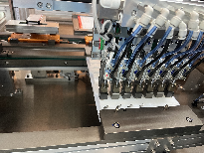 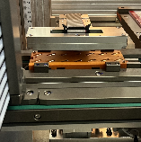 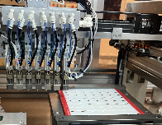 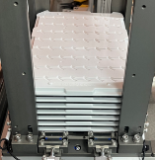 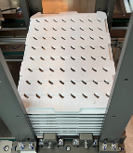
托盘倒角

PIC1
PIC2
PIC3
PIC4
PIC5
控制点 | 1.从操作平台掉落的产品要隔离报废，不可回收利用；2.红色标识的周转板内产品统一测MM值后进行复判；

密
未经许可严禁
拷贝与外传
受 A 控
分发号No:
安全防护

编制：高威 审核： 会签（品质： 制造： ） 批准：

BH47（06085）自动线作业指导书 |  |  | 文件编号 File Number | 发行日期 Release Date | 版本号 Version | 页次 Page

 |  |  | MP-WI-T-05-1355 06085 | 2025-06-07 | A/0 | 5/7

步骤 Steps | 作业要点 Operating points | 工装/设备 Fixture/Equipment | 图示 Picture
五、镭雕检验 | 5.1 启动视觉检测仪； 5.2 磁钢随着白色盘流入到镭雕检验工站，视觉检测仪扫描磁钢(PIC1)； 5.3 若磁钢镭雕尺寸NG或镭雕不清晰、漏镭雕等不良，机械手会将其自动挑出并放于黄色周转板上(PIC2)，并会补充上OK品，若产品OK，产品随托盘流入料架(PIC3)； | 视觉检测仪 06085-05690-三合一Tray(M2) | 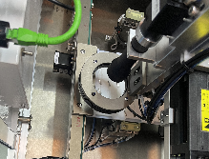 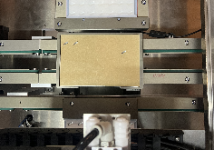
不良品放置区

PIC1
PIC2
PIC3
控制点 | 1.从操作平台掉落的产品要隔离报废，不可回收利用；2.黄色周转板内产品给品质相关人员进行复判；
密
未经许可严禁
拷贝与外传

受 A 控
分发号No:
安全防护

编制：高威 审核： 会签（品质： 制造： ） 批准：

BH47（06085）自动线作业指导书 |  |  | 文件编号 File Number | 发行日期 Release Date | 版本号 Version | 页次 Page

 |  |  | MP-WI-T-05-1355 06085 | 2025-09-23 | A/2 | 6/7

步骤 Steps | 作业要点 Operating points | 工装/设备 Fixture/Equipment | 图示 Picture
六、外观检验 | 6.1 使用黄色周转板吸附磁钢，观察磁钢背面是否有划痕、缺角、脏污等PIC1，若产品完好，则人工将磁钢摆放回白色盘内PIC2; 6.2 观察磁钢整体，若磁钢有脏污，使用蘸有无水酒精的无尘布摖拭干净PIC3； 6.3 检查磁钢摆放方向是否正确（凹面朝上），如有错误需挑出PIC4； 6.4 用磁极片全检磁钢，检查是否有磁钢漏充或者充磁不饱和PIC5； 6.5 将对应极性盖板放于托盘上PIC6（盖板倒角与托盘倒角在同一侧）进行极性检验，看是否有产品摆放错误，蓝色面朝上为OK；（磁钢在托盘内为凹面朝上，凹面为S极；）若极性NG，需取出并立即反馈产线管理人员； 6.6 在托盘倒角一侧的方形槽贴上对应二维码PIC7； 6.7 每盘产品上放一张防锈纸，每5盘叠在一起，托盘倒角朝里放入真空袋(06085每盘数量64pcs)（如 PIC8）； | 无水酒精 无尘布 06085极性盖板 磁极片 防锈纸 (194X159X0.1) 真空袋 (360X300X0.1) 06085-05690-三合一Tray(M2) | 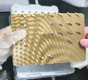 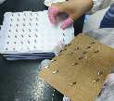 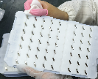 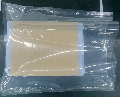 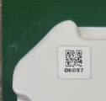 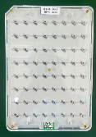 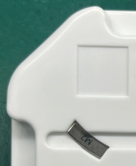

PIC1
PIC2
PIC3
关键工站
PIC4 : 06085摆盘示意
PIC5
PIC6
PIC7 : 06085在倒角一侧贴二维码
PIC8
控制点 | 1.从操作平台掉落的产品要隔离报废，不可回收利用；2.产品摆放方向要正确；3. 员工操作需带透明PVC手套或手指套（每2H更换一次，发现破损立马更换）； 4.无尘布每4H更换一次，发现破损或脏污立马更换；
密
未经许可严禁
拷贝与外传

受 A 控
分发号No:
安全防护

编制：高威 审核： 会签（品质： 制造： ） 批准：

BH47（06085）自动线作业指导书 |  |  | 文件编号 File Number | 发行日期 Release Date | 版本号 Version | 页次 Page

 |  |  | MP-WI-T-05-1355 06085 | 2025-06-07 | A/0 | 7/7

步骤 Steps | 作业要点 Operating points | 工装/设备 Fixture/Equipment | 图示 Picture
七、包装 | 7.1 将已套入真空袋产品放入真空机台面，整齐摆放，开口一端放置塑封机深色胶带上（如PIC1）； 7.2 手用力下压真空包装机上盖直至与下方机体吸合（如PIC2）; 真空机参数： 真空时间：5-12s; 封口：1.5-2.5s 封口温度：中温; 7.3 抽真空结束后，上盖自动打开，检查包装是否漏气，是否真空过度导致包装变形，确认后将产品取出放置指定区域（如PIC3）； | XT-400D抽真空机 | 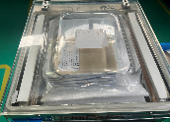 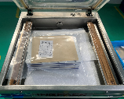 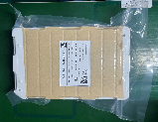

PIC1
PIC2

PIC3
控制点 | 1.抽好真空的产品须放置1小时（检查抽真空是否漏气）；2.从操作平台掉落的产品要隔离报废，不可回收利用；
密
未经许可严禁
拷贝与外传

受 A 控
分发号No:
安全防护

编制：高威 审核： 会签（品质： 制造： ） 批准：

版本 | 描述 |  |  |  |  | 日期
A/0 | initial relaease |  |  |  |  | 20250607
A/1 | P6极性笔改为极性盖板 |  |  |  |  | 20250711
A/2 | P6定义无尘布更换频率 |  |  |  |  | 20250923

